Лист1
Скидки оптовым покупателям от 30 до 45%!

Размеры полотенцесушителя (ВхШ) | Рекомендуемая розничная цена, руб. | Цена с полочками, руб. | Вид полотенцесушителя
Водяные полотенцесушители |  |  | 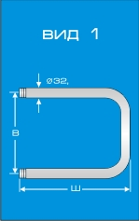 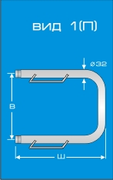
Вид 1
33х25 | 810 | 1210
33х30 | 840 | 1240
33х35 | 880 | 1280
33х40 | 935 | 1335
33х45 | 960 | 1360
33х50 | 985 | 1385
33х55 | 1080 | 1480
33х60 | 1185 | 1585
33х65 | 1205 | 1605
33х70 | 1215 | 1615
50х30 | 865 | 1265
50х35 | 920 | 1320
50х40 | 985 | 1385
50х45 | 1135 | 1535
50х50 | 1185 | 1585
50х55 | 1230 | 1630
50х60 | 1285 | 1685
50х65 | 1350 | 1750
50х70 | 1380 | 1780
50х75 | 1420 | 1820
50х80 | 1485 | 1885
60х40 | 1185 | 1585
60х50 | 1185 | 1585
60х60 | 1285 | 1685
60х70 | 1460 | 1860
80х35 | 1190 | 1590
Вид 2 |  |  | 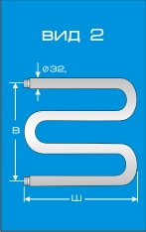 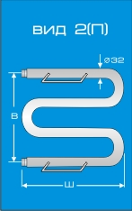
50х35 | 1255 | 1655
50х40 | 1285 | 1685
50х45 | 1435 | 1835
50х50 | 1520 | 1920
50х55 | 1610 | 2010
50х60 | 1705 | 2105
50х65 | 1840 | 2240
50х70 | 2000 | 2400
50х75 | 2230 | 2630
50х80 | 2430 | 2830
50х90 | 2500 | 2900
60х35 | 1305 | 1705
60х40 | 1390 | 1790
60х45 | 1480 | 1880
60х50 | 1570 | 1970
60х55 | 1660 | 2060
60х60 | 1750 | 2150
60х65 | 1920 | 2320
60х70 | 2080 | 2480
60х75 | 2405 | 2805
60х80 | 2500 | 2900
60х85 | 2600 | 3000
60х90 | 2700 | 3100
75х60 | 2080 | 2480
75х70 | 2405 | 2805
75х75 | 2500 | 2900
75х80 | 3050 | 3450
83х35 | 1890 | 2290
83х40 | 2135 | 2535
83х50 | 2620 | 3020
83х60 | 3175 | 3575
83х70 | 3715 | 4115
Размеры полотенцесушителя (ВхШ), количество ступеней | Рекомендуемая розничная цена, руб. |  | Вид полотенцесушителя
Водяные полотенцесушители |  |  | 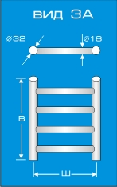
Вид 3 А
50х40 (С 4) | 4650
50х50 (С 4) | 4950
50х60 (С 4) | 5250
60х40 (С 5) | 5100
60х50 (С 5) | 5475
60х60 (С 5) | 5850
70x40 (С 6) | 5400
70x50 (С 6) | 5700
70x60 (С 6) | 6150
80х40 (С 7) | 5850
80х50 (С 7) | 6300
80х60 (С 7) | 6750
Вид 3 Б |  |  | 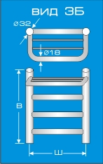
50х40 (С 4) | 5400
50х50 (С 4) | 5700
50х60 (С 4) | 6000
60х40 (С 5) | 5850
60х50 (С 5) | 6225
60х60 (С 5) | 6600
70x40 (С 6) | 6150
70x50 (С 6) | 6450
70x60 (С 6) | 6900
80х40 (С 7) | 6600
80х50 (С 7) | 7050
80х60 (С 7) | 7500
Вид 3 М1 |  |  | 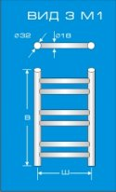
50х40 (С 6) | 6000
50х50 (С 6) | 6300
50х60 (С 6) | 6600
60х40 (С 6) | 6450
60х50 (С 6) | 6825
60х60 (С 6) | 7200
70x40 (С 8) | 7050
70x50 (С 8) | 7500
70x60 (С 8) | 7800
80х40 (С 8) | 7650
80х50 (С 8) | 8100
80х60 (С 8) | 8550
Вид 3 М2 |  |  | 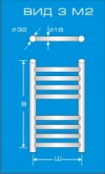
60х40 (С 7) | 10125
60х50 (С 7) | 10915
60х60 (С 7) | 11475
80х40 (С 10) | 12150
80х50 (С 10) | 12825
80х60 (С 10) | 13500
100х40 (С12) | 16650
100х50 (С12) | 17550
100х60 (С12) | 18450
Водяные полотенцесушители |  |  | 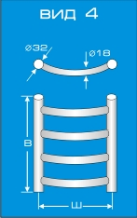
Вид 4
50х40 (С 4) | 4800
50х50 (С 4) | 5100
50х60 (С 4) | 5550
60х40 (С 5) | 5400
60х50 (С 5) | 5775 |  |  | v
60х60 (С 5) | 6150
70x40 (С 6) | 5700
70x50 (С 6) | 6000
70x60 (С 6) | 6450
80х40 (С 7) | 6150
80х50 (С 7) | 6600
80х60 (С 7) | 7200
Вид 4 М1 |  |  | 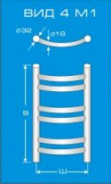
50х40 (С 6) | 6150
50х50 (С 6) | 6450
50х60 (С 6) | 6750
60х40 (С 6) | 6600
60х50 (С 6) | 6975
60х60 (С 6) | 7350
70x40 (С 8) | 7200
70x50 (С 8) | 7650
70x60 (С 8) | 7950
80х40 (С 8) | 7800
80х50 (С 8) | 8250
80х60 (С 8) | 8700
100х40 (С10) | 10800
100х50 (С10) | 11400
100х60 (С10) | 12000
120х50 (С12) | 13950
120х60 (С12) | 14400
Вид 4 М2 |  |  | 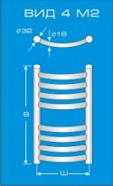
60х40 (С 7) | 6900
60х50 (С 7) | 7425
60х60 (С 7) | 7800
80х40 (С 10) | 8250
80х50 (С 10) | 8700
80х60 (С 10) | 9150
100х40 (С12) | 11250
100х50 (С12) | 11850
100х60 (С12) | 12450
Вид 5 |  |  | 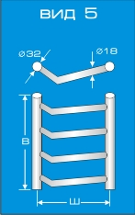
50х40 (С 4) | 4800
50х50 (С 4) | 5100
50х60 (С 4) | 5550
60х40 (С 5) | 5400
60х50 (С 5) | 5775
60х60 (С 5) | 6150
70x40 (С 6) | 5700
70x50 (С 6) | 6000
70x60 (С 6) | 6450
80х40 (С 7) | 6150
80х50 (С 7) | 6600
80х60 (С 7) | 7200
Размеры полотенцесушителя (ВхШ), количество ступеней | Рекомендуемая розничная цена, руб. |  | Вид полотенцесушителя
Водяные полотенцесушители
Вид 6 А
50х40 (С 4) | 4950
50х50 (С 4) | 5250
50х60 (С 4) | 5700
60х40 (С 5) | 5550
60х50 (С 5) | 5925
60х60 (С 5) | 6300
70x40 (С 6) | 5850
70x50 (С 6) | 6150
70x60 (С 6) | 6600
80х40 (С 7) | 6300
80х50 (С 7) | 6750
80х60 (С 7) | 7350
Вид 6 Б
50х40 (С 4) | 5700
50х50 (С 4) | 6000
50х60 (С 4) | 6450
60х40 (С 5) | 6300
60х50 (С 5) | 6675
60х60 (С 5) | 7050
70x40 (С 6) | 6600
70x50 (С 6) | 6900
70x60 (С 6) | 7350
80х40 (С 7) | 7050
80х50 (С 7) | 7500
80х60 (С 7) | 8100
Вид 6 М1 |  |  | 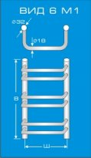
50х40 (С 6) | 6300
50х50 (С 6) | 6600
50х60 (С 6) | 6900
60х40 (С 6) | 6750
60х50 (С 6) | 7125
60х60 (С 6) | 7500
70x40 (С 8) | 7350
70x50 (С 8) | 7800
70x60 (С 8) | 8100
80х40 (С 8) | 7950
80х50 (С 8) | 8400
80х60 (С 8) | 8850
100х40 (С10) | 10950
100х50 (С10) | 11550
100х60 (С10) | 12150
120х50 (С12) | 14100
120х60 (С12) | 14550
Вид 6 М2 |  |  | 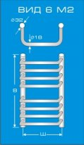
60х40 (С 7) | 7050
60х50 (С 7) | 7575
60х60 (С 7) | 7950
80х40 (С 10) | 8400
80х50 (С 10) | 8850
80х60 (С 10) | 9300
100х40 (С12) | 11400
100х50 (С12) | 12000
100х60 (С12) | 12600
Размеры полотенцесушителя (ВхШ) | Рекомендуемая розничная цена, руб. |  | Вид полотенцесушителя
Водяные полотенцесушители
Вид 7 А
50х40 (С 4) | 5775
50х50 (С 4) | 6000
50х60 (С 4) | 6300
60х40 (С 5) | 6150
60х50 (С 5) | 6450
60х60 (С 5) | 6900
70x40 (С 6) | 6450
70x50 (С 6) | 6900
70x60 (С 6) | 7350
80х40 (С 7) | 7050
80х50 (С 7) | 7350
80х60 (С 7) | 7950
Вид 7 Б
50х40 (С 4) | 5775
50х50 (С 4) | 6000
50х60 (С 4) | 6300
60х40 (С 5) | 6150
60х50 (С 5) | 6450
60х60 (С 5) | 6900
70x40 (С 6) | 6450
70x50 (С 6) | 6900
70x60 (С 6) | 7350
80х40 (С 7) | 7050
80х50 (С 7) | 7350
80х60 (С 7) | 7950
Вид 8А |  | Вид 8А (П)
33х40 | 2310 | 2710
33х45 | 2400 | 2800
33х50 | 2490 | 2890
33х55 | 2580 | 2980
33х60 | 2670 | 3070
33х65 | 2760 | 3160
Вид 8Б |  | Вид 8Б (П)
50х35 | 2580 | 2980
50х40 | 2670 | 3070
50х45 | 2760 | 3160
50х50 | 2850 | 3250
50х55 | 2940 | 3340
50х60 | 3030 | 3430
50х65 | 3120 | 3520
60х40 | 2760 | 3160
60х45 | 2850 | 3250
60х50 | 2940 | 3340
60х55 | 3030 | 3430
60х60 | 3120 | 3520
60х65 | 3210 | 3610
Размеры полотенцесушителя (высота х ширина), количество ступеней | Рекомендуемая розничная цена, руб. |  | Вид полотенцесушителя
Водяные полотенцесушители |  |  | 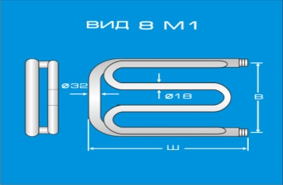
Вид 8М1
33х40 | 2850
33х50 | 3000
33х60 | 3300
Вид 8М2
50х50 | 3600
50х55 | 3750
50х60 | 3900
Вид 9
50х27 (С 4) | 4350
60х27 (С 4) | 4800
70х27 (С 4) | 5400
80х27 (С 4) | 5775
Водяные полотенцесушители
Вид 11
40х50 (С 4) | 6150
60х50 (С 6) | 7950
80х50 (С 8) | 9150
Вид 12
50х35 (С 4) | 4500
60х35 (С 5) | 4950
70х35 (С 6) | 5700
80х35 (С 7) | 6000
Вид 13
50х50 (С 4) | 6150
80х50 (С 6) | 7950
Вид 14 |  |  | 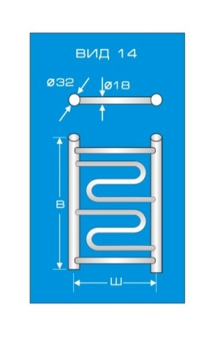
60х40 | 6450
60х50 | 6600
60х60 | 6900
80х40 | 7950
80х50 | 8250
80х60 | 8700
100х40 | 10800
100х50 | 11100
100х60 | 11550
120х50 | 11850
120х60 | 12300
Вид 15 |  |  | 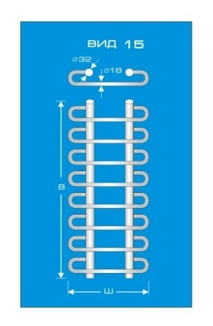
60х50 | 7350
70х50 | 7950
80х50 | 9000
80х60 | 9900
90х50 | 10050
90х60 | 10800
100х60 | 12300
110х60 | 12900
120х60 | 13650
Вид 15М1 |  |  | 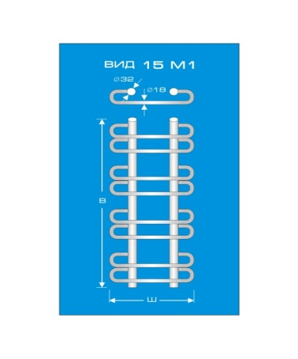
60х50 | 8775
70х50 | 9450
80х50 | 10050
80х60 | 10500
90х50 | 11550
90х60 | 12150
100х60 | 13800
110х60 | 15450
120х60 | 16200
Вид 15М2
60х50 | 9225 |  | 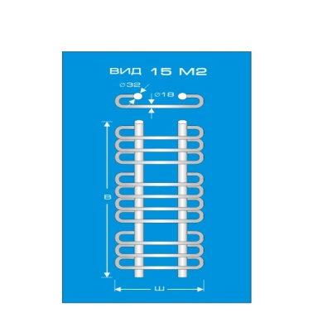
70х50 | 9900
80х50 | 10500
80х60 | 10950
90х50 | 12000
90х60 | 12600
100х60 | 14250
110х60 | 15900
120х60 | 16650
Вид 16 |  |  | 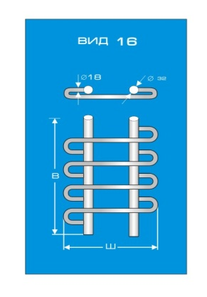
60х50 | 7350
80х50 | 9000
80х60 | 9900
100х60 | 12300
120х60 | 13650
Вид 17 |  |  | 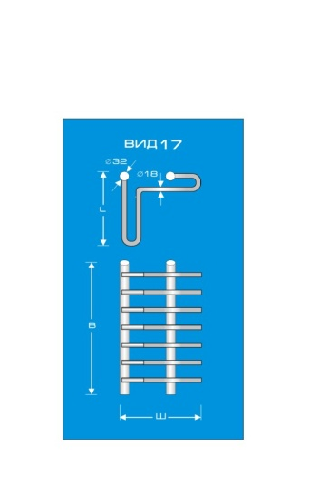
60х50 | 12600
70х50 | 13500
80х50 | 15300
80х60 | 16800
90х50 | 17100
90х60 | 18300
100х60 | 20850
110х60 | 22050
120х60 | 23250
Вид 17М1 |  |  | 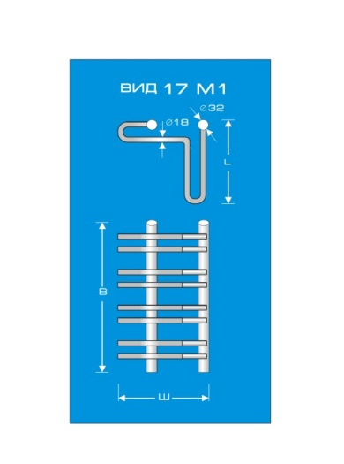
60х50 | 13500
70х50 | 14400
80х50 | 16200
80х60 | 17700
90х50 | 18000
90х60 | 19200
100х60 | 21750
110х60 | 22950
120х60 | 24150
Вид 18 |  |  | 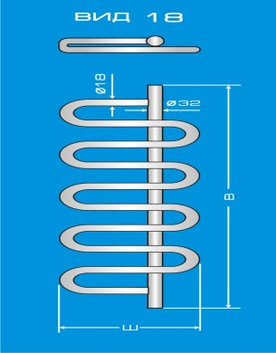
40х50 | 5550
40х60 | 6080
60х50 | 6750
60х60 | 7850
80х50 | 8650
80х60 | 9450
100х50 | 10260
100х60 | 11100
120х50 | 11750
120х60 | 12300

